Sheet1
NEWSページを真似て作る
プライバシーポリシーのページ作成

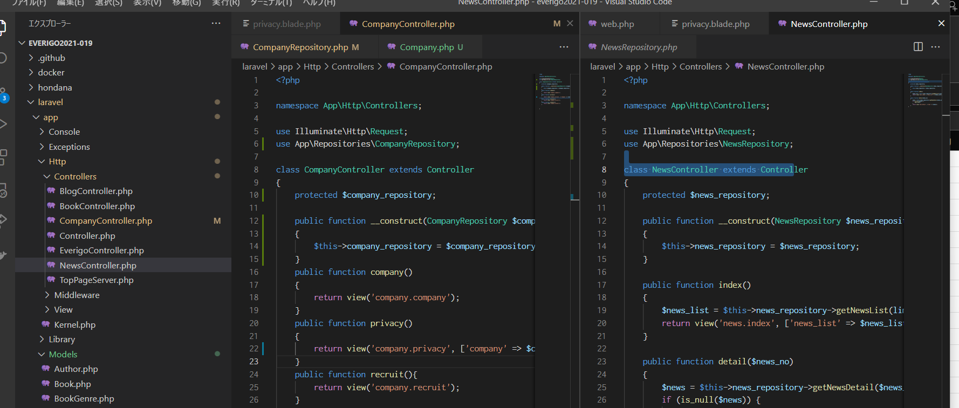

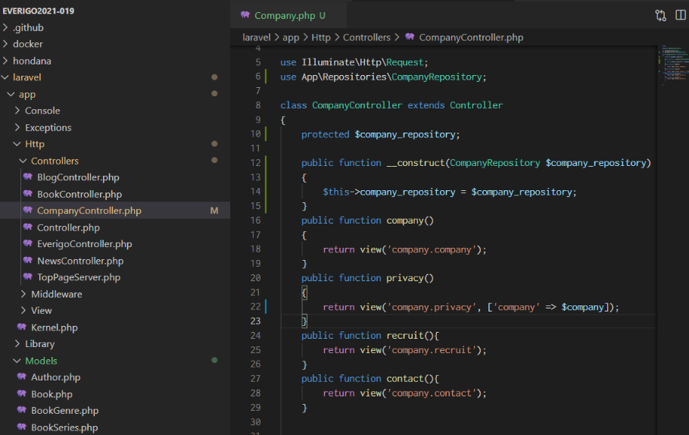

NEWS→companyに書き換え

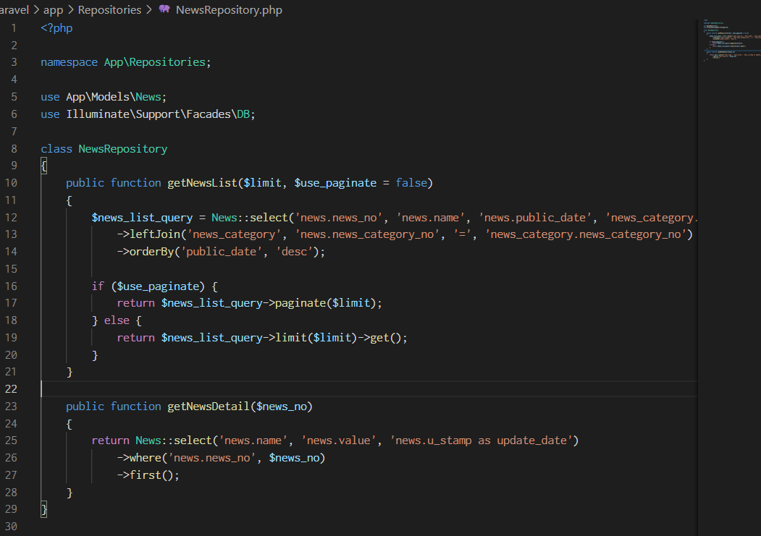
NewsRepositoryを参考に作成する

モデルのCompanyも必要。

この塊は一つ上のページになるのでいらない

この塊を真似て作成する。

表示カテゴリもPhpadimを参考に同じもので大丈夫そう

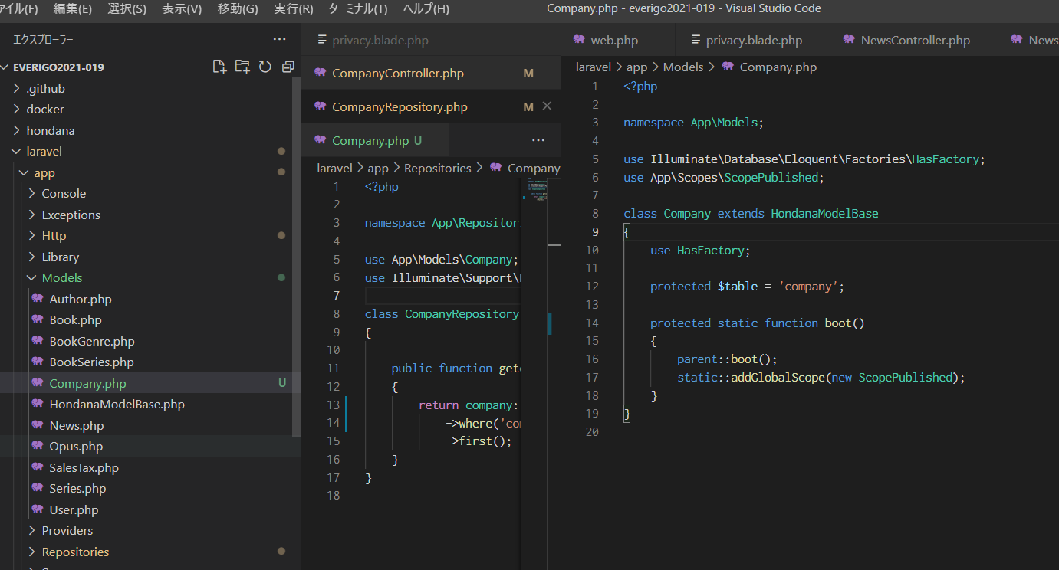

モデルもコピーして作成

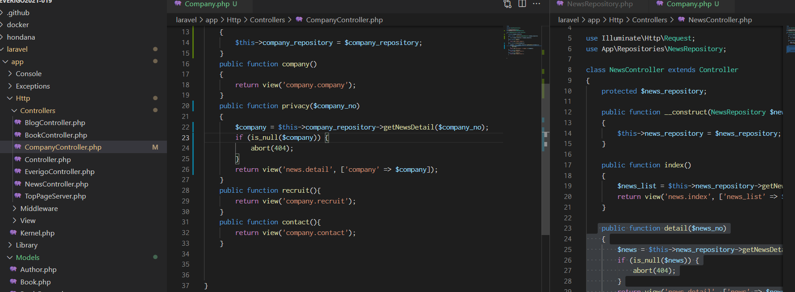

newsページと同じように修正

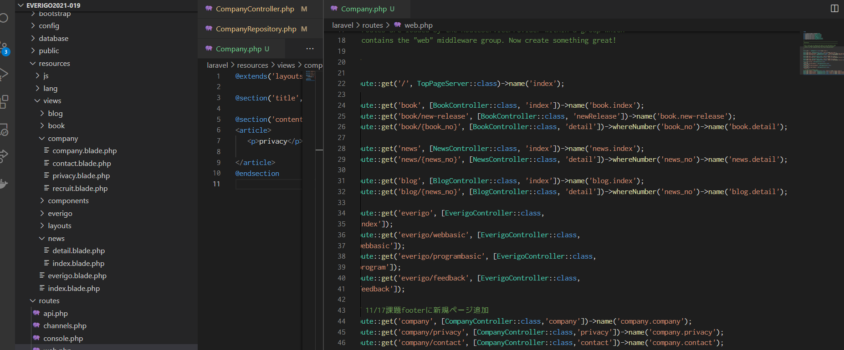

newsページと同じように修正

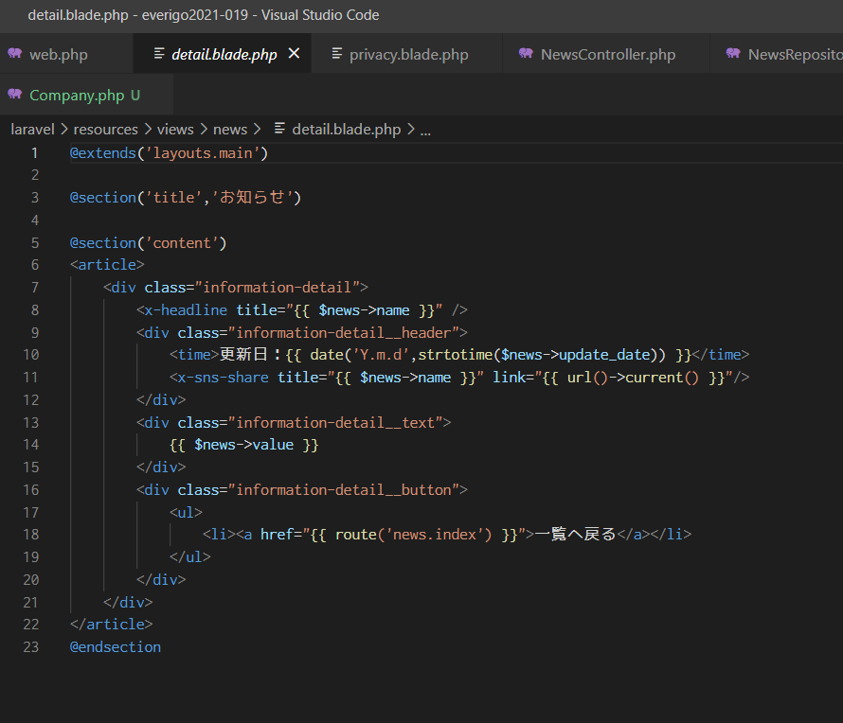

newsページと同じように修正

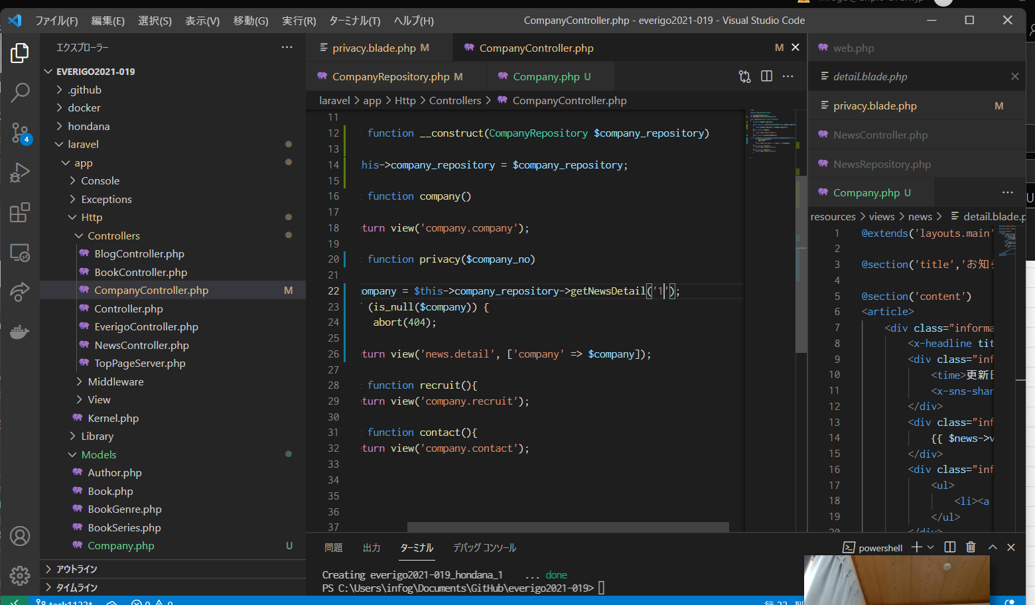

newsページと同じように修正

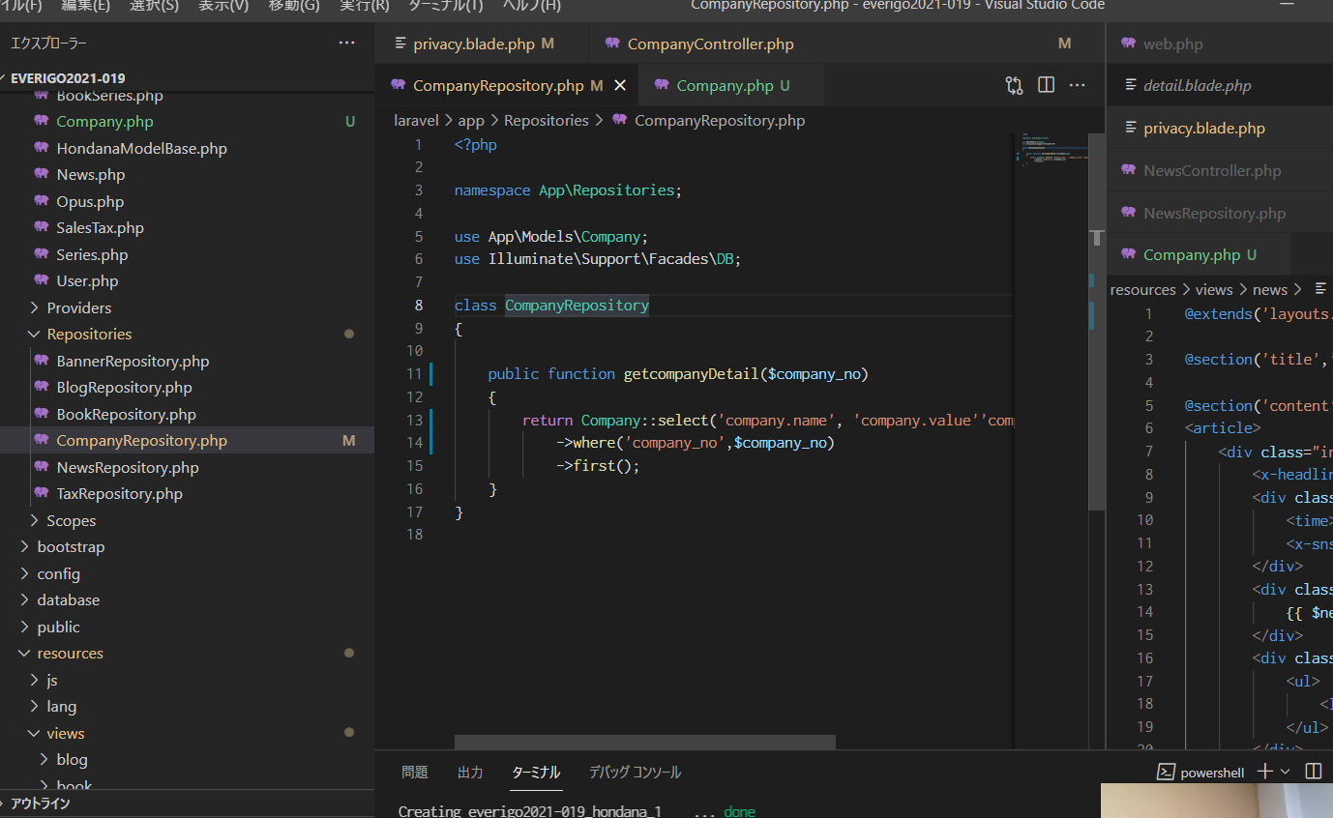

newsページと同じように修正

質問
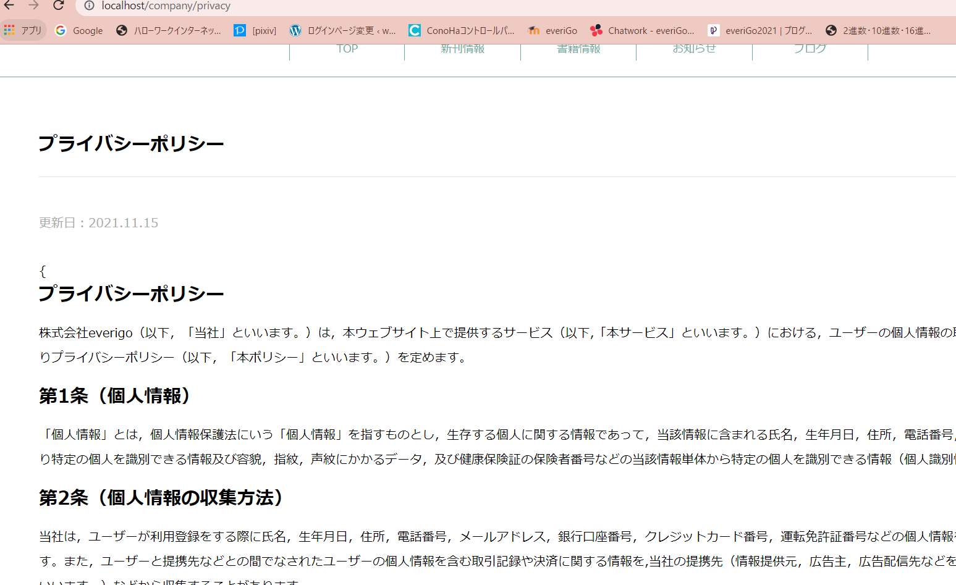
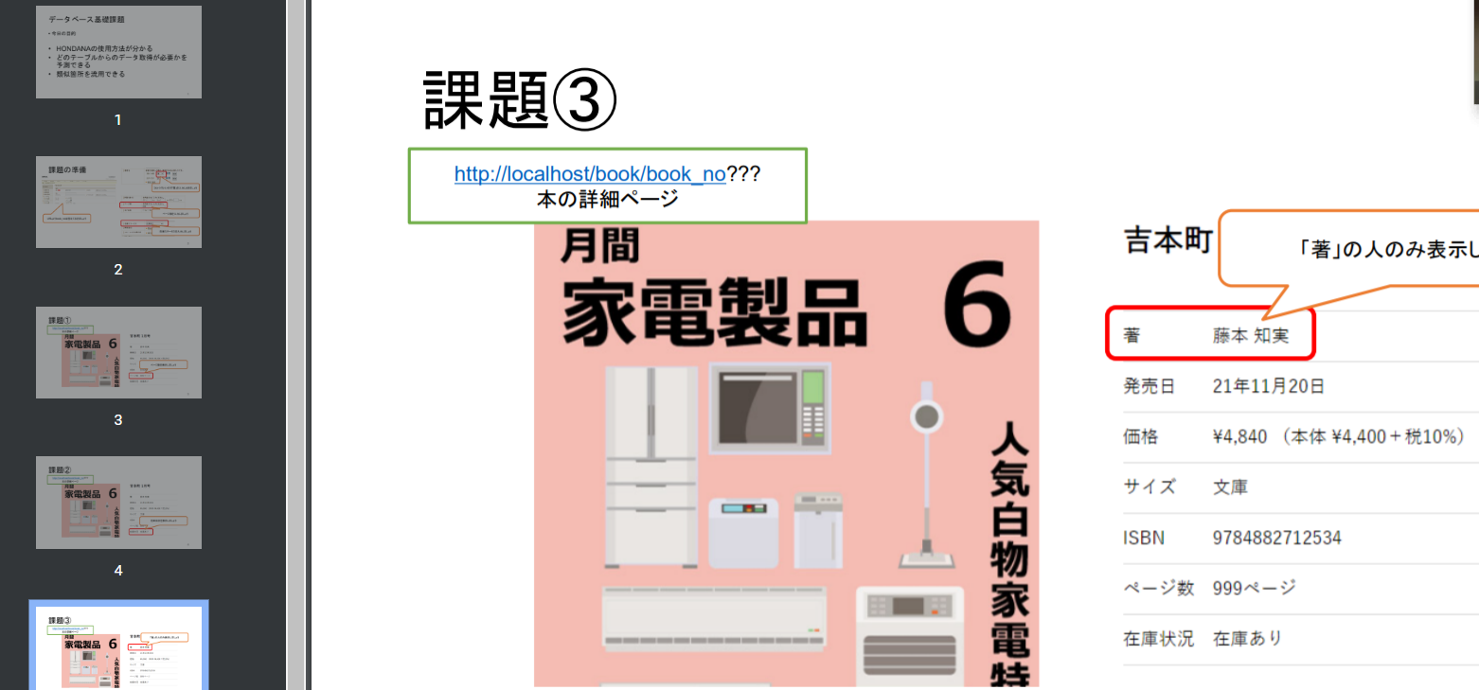
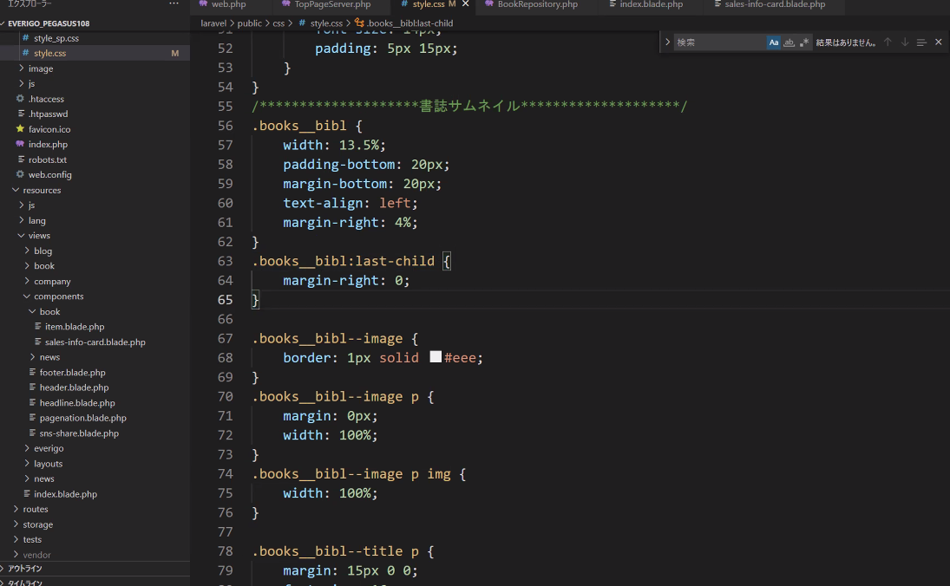
11/23 ステップ3 波括弧が消せない

